BON DE COMMANDE ETE 2025
 |  | BON DE COMMANDE AUTOMNE HIVER 2026

 |  |  |  | Commande 8 plateaux minimum
 | DEMANDEUR
Raison Sociale |  |  |  | Adresse de Livraison
Nom
Téléphone
E-Mail
 |  |  |  | Adresse de Facturation
Date de
Livraison

Heure de |  |  |  | Commande la veille avant 10h00
Livraison
Quantité | Description |  |  | Prix Unitaire HT | Total HT
 | CANARD |  |  | 28.00 € | - €
 | BŒUF |  |  | 28.00 € | - €
 | VOLAILLE |  |  | 28.00 € | - €
 | DORADE |  |  | 28.00 € | - €
 | LIEU |  |  | 28.00 € | - €
 | SAUMON |  |  | 28.00 € | - €
 | VEGAN/ VEGETARIEN |  |  | 28.00 € | - €
 | last Minute | avant 10h00 |  | 32.00 € | - €
 | POURQUOI PAS |  |  | 45.00 € | - €
 | La cave
 | Eau de source 50cl |  |  | 1.50 € | - €
 | Vittel 100cl |  |  | 2.50 € | - €
 | Badoit verte 100cl |  |  | 2.50 € | - €
 | Pur jus d orange |  |  | 5.00 € | - €
 | Paris Cola 75cl |  |  | 6.00 € | - €
 | Champagne PMR |  |  | 23.00 € | - € | TVA 20
 | Mas de la Source Blanc |  |  | 12.00 € | - €
 | Mas de la Source rouge |  |  | 12.00 € | - €
 | Petit pain de table suplémentaire |  |  | 1.00 € | - €
1 | Livraison installation AVANT 17H00 |  |  | 60.00 € | 60.00 €
 | Livraison installation APRES 17H00 |  |  | 70.00 € | - €
 | Livraison dimanche et jour férié |  |  | 80.00 € | - €
Sous-Total 1 | 60.00 € |  |  | Sous-Total 2 | - €
Tva 10% | 6.00 € |  |  | *Tva 20% | - €
 |  |  |  | Total HT | 60.00 €
*Produit sur un site utilisant tous les allergènes majeurs |  |  |  | Total TTC | 66.00 €
 |  |  | cgv
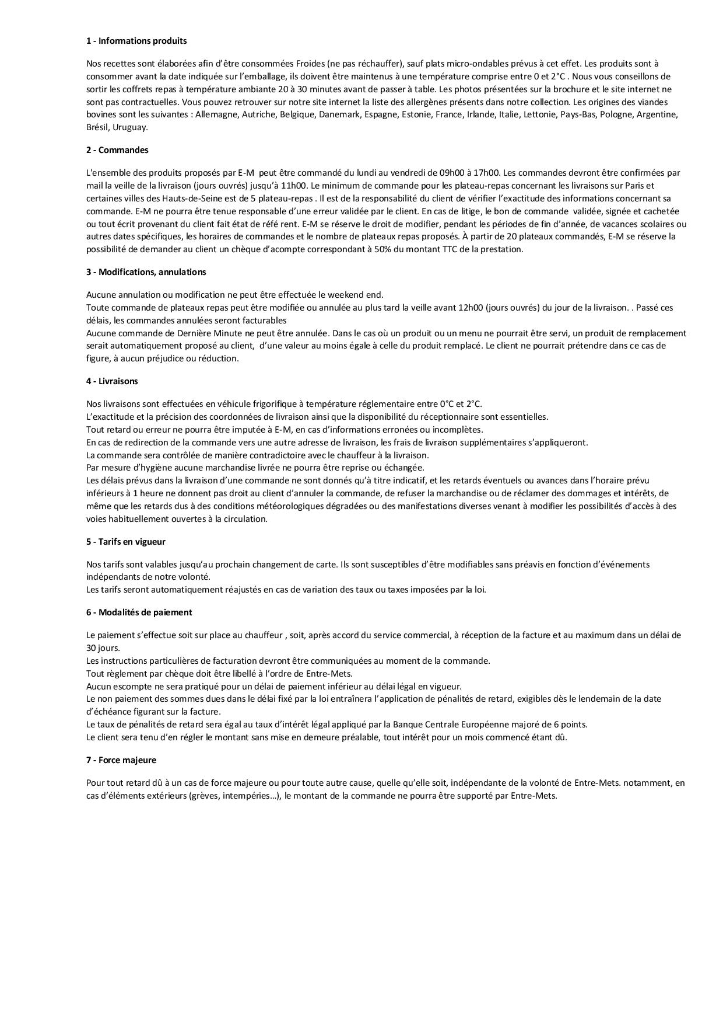

Fait à Sèvres le 20/04/2025

